19
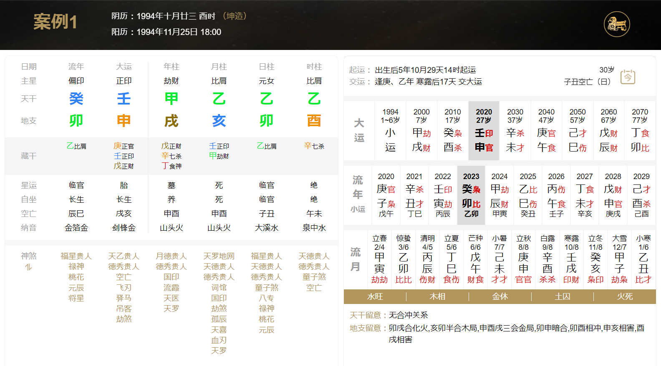

时间 | 事件
2023-05-07 | 结婚

